グラフ
 | 施設選択 | 1南大阪職技専

大阪府立南大阪高等職業技術専門校 |  |  |  |  |  |  |  |  | 事業者 | （株）永輝商事 |  |  |  | 設備容量 | 48.75 | kW

 | 年次推移
 | 年間売電量 (左軸) | 累積売電量 (右軸) | 設備利用率14%の想定累積売電量 (右軸)
2014年度 | 26,857 | 26,857 | 35,708
2015年度 | 57,982 | 84,839 | 95,495
2016年度 | 50,385 | 135,224 | 155,282
2017年度 | 57,812 | 193,036 | 215,069
2018年度 | 57,259 | 250,295 | 274,856
2019年度 | 55,793 | 306,088 | 334,643
2020年度 | 53,177 | 359,265 | 394,430
2021年度 | 50,947 | 410,212 | 454,217
2022年度 | 53,043 | 463,255 | 514,004
2023年度 | 0 | #N/A | 573,791
2024年度 | 0 | #N/A | 633,578
2025年度 | 0 | #N/A | 693,365
2026年度 | 0 | #N/A | 753,152
2027年度 | 0 | #N/A | 812,939
2028年度 | 0 | #N/A | 872,726
2029年度 | 0 | #N/A | 932,513
2030年度 | 0 | #N/A | 992,300
2031年度 | 0 | #N/A | 1,052,087
2032年度 | 0 | #N/A | 1,111,874
2033年度 | 0 | #N/A | 1,171,661
2034年度 | 0 | #N/A | 1,231,448

 | 月次推移

 | 2014年度 | 2015年度 | 2016年度 | 2017年度 | 2018年度 | 2019年度 | 2020年度 | 2021年度 | 2022年度
4月 | #N/A | 4,849 | 5,856 | 4,568 | 6,154 | 6,141 | 4,610 | 5,856 | 5,366
5月 | #N/A | 7,686 | 6,619 | 6,734 | 6,150 | 7,141 | 6,838 | 5,442 | 4,954
6月 | #N/A | 5,085 | 4,738 | 6,668 | 4,972 | 5,750 | 4,929 | 4,864 | 4,475
7月 | #N/A | 4,668 | 5,936 | 6,011 | 6,224 | 4,142 | 4,174 | 5,301 | 5,297
8月 | #N/A | 7,029 | 6,605 | 6,460 | 7,154 | 6,598 | 6,317 | 4,277 | 5,304
9月 | 5,244 | 4,825 | 3,214 | 4,548 | 3,939 | 4,647 | 4,089 | 4,126 | 5,228
10月 | 4,556 | 5,151 | 62 | 3,042 | 4,039 | 3,254 | 3,281 | 3,752 | 4,031
11月 | 4,295 | 3,388 | 2,340 | 4,154 | 4,353 | 4,215 | 3,892 | 3,507 | 4,200
12月 | 1,977 | 2,652 | 3,398 | 2,943 | 2,641 | 2,594 | 2,765 | 2,828 | 2,694
1月 | 3,425 | 3,846 | 3,135 | 3,091 | 3,605 | 3,081 | 3,391 | 3,144 | 3,388
2月 | 3,517 | 3,667 | 3,412 | 4,403 | 3,616 | 3,356 | 4,295 | 3,352 | 3,254
3月 | 3,843 | 5,136 | 5,070 | 5,190 | 4,412 | 4,874 | 4,596 | 4,498 | 4,852

全天日射量

 | 全天日射量
4月 | 17.97
5月 | 20.48
6月 | 18.42
7月 | 18.44
8月 | 19.08
9月 | 14.24
10月 | 12.21
11月 | 9.87
12月 | 8.36
1月 | 8.9
2月 | 11.44
3月 | 14.94

 | 発電開始時からの月次売電量

 |  | (kWh) | 4月 | 5月 | 6月 | 7月 | 8月 | 9月 | 10月 | 11月 | 12月 | 1月 | 2月 | 3月 | 年度計 | 累積
 | 平成26 | 2014年度 |  |  |  |  |  | 5,244 | 4,556 | 4,295 | 1,977 | 3,425 | 3,517 | 3,843 | 26,857 | 26,857
 | 平成27 | 2015年度 | 4,849 | 7,686 | 5,085 | 4,668 | 7,029 | 4,825 | 5,151 | 3,388 | 2,652 | 3,846 | 3,667 | 5,136 | 57,982 | 84,839
 | 平成28 | 2016年度 | 5,856 | 6,619 | 4,738 | 5,936 | 6,605 | 3,214 | 62 | 2,340 | 3,398 | 3,135 | 3,412 | 5,070 | 50,385 | 135,224
 | 平成29 | 2017年度 | 4,568 | 6,734 | 6,668 | 6,011 | 6,460 | 4,548 | 3,042 | 4,154 | 2,943 | 3,091 | 4,403 | 5,190 | 57,812 | 193,036
 | 平成30 | 2018年度 | 6,154 | 6,150 | 4,972 | 6,224 | 7,154 | 3,939 | 4,039 | 4,353 | 2,641 | 3,605 | 3,616 | 4,412 | 57,259 | 250,295
 | 平成31 | 2019年度 | 6,141 | 7,141 | 5,750 | 4,142 | 6,598 | 4,647 | 3,254 | 4,215 | 2,594 | 3,081 | 3,356 | 4,874 | 55,793 | 306,088
 | 令和2 | 2020年度 | 4,610 | 6,838 | 4,929 | 4,174 | 6,317 | 4,089 | 3,281 | 3,892 | 2,765 | 3,391 | 4,295 | 4,596 | 53,177 | 359,265
 | 令和3 | 2021年度 | 5,856 | 5,442 | 4,864 | 5,301 | 4,277 | 4,126 | 3,752 | 3,507 | 2,828 | 3,144 | 3,352 | 4,498 | 50,947 | 410,212
 | 令和4 | 2022年度 | 5,366 | 4,954 | 4,475 | 5,297 | 5,304 | 5,228 | 4,031 | 4,200 | 2,694 | 3,388 | 3,254 | 4,852 | 53,043 | 463,255
 | 令和5 | 2023年度
 | 令和6 | 2024年度
 | 令和7 | 2025年度
 | 令和8 | 2026年度
 | 令和9 | 2027年度
 | 令和10 | 2028年度
 | 令和11 | 2029年度
 | 令和12 | 2030年度
 | 令和13 | 2031年度
 | 令和14 | 2032年度
 | 令和15 | 2033年度
 | 令和16 | 2034年度

用語解説
用語解説

 | 設備容量
 | 発電設備における単位時間当たりの最大仕事量。「定格出力」「設備出力」あるいは単に「出力」と表現されることもある。※1

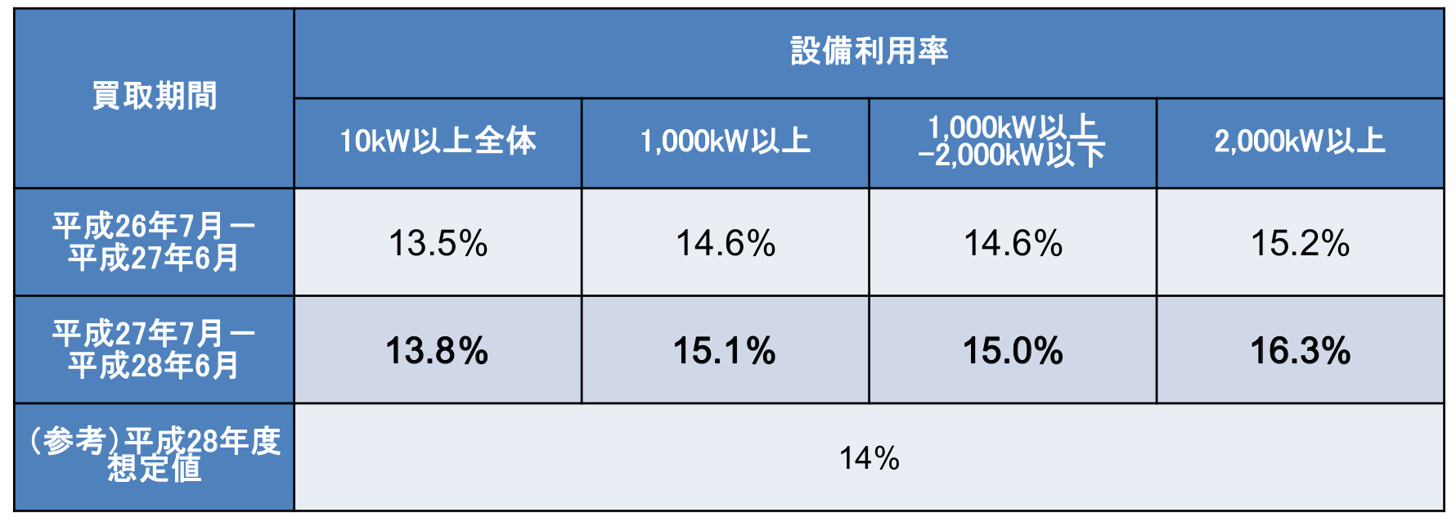
 | 設備利用率
 | 発電設備の総供給設備容量に対する発電電力量の比であり、設備がどのくらい有効に使われているかを表現する指標である。 設備利用率 ＝ 年間発電電力量(kWh/年)／（年間時間数（365 日×24 時間）×設備容量(kW)）※1
 | 平均的な太陽光発電（10kW以上）の設備利用率※2

 | 全天日射量
 | 太陽から直接地上に到達する直達日射と、太陽光が大気中の粒子等により散乱・反射されて 地上に届く散乱日射の和で、全天空からの日射を測定したものが全天日射量です。※4 この日射量は、太陽光発電の年間・月間発電量を推定することに活用できるとされています。※5

 | 想定累積発電量
 | 設備容量、想定設備利用率（14%）からおおよその累積発電量を想定したものです。なお、設置場所ごとの日射条件や地域的な天候により、実際の発電量は想定発電量に対してずれが生じます。

 | 参考文献
 | ※１ 環境省 平成２１年度 再生可能エネルギー導入ポテンシャル調査調査報告書 『第２章 用語の解説』（2010年3月） https://www.env.go.jp/earth/report/h22-02/ ※２ 資源エネルギー庁 第25回 調達価格等算定委員会 『資料1 電源種別（太陽光・風力）のコスト動向等について』（2016年11月1日） https://www.meti.go.jp/shingikai/santeii/025.html ※３ 資源エネルギー庁 第40回 調達価格等算定委員会 『資料3 太陽光発電について（事務局資料）』（2018年11月8日） https://www.meti.go.jp/shingikai/santeii/040.html ※４ 気象庁 『日射・赤外放射について よくある質問』 https://www.data.jma.go.jp/gmd/env/radiation/faq_rad.html ※５ NEDO 『日射に関するデータベース』 https://www.nedo.go.jp/library/nissharyou.html

